시트1
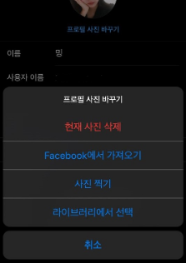
구분 | 서비스(메뉴) | 필요 기능 | 기능 설명 | 레퍼런스 | 우선순위

사용자 | 회원가입 | 아이디 중복 체크 |  |  | 1
 |  | 유효성 검사 |  |  | 2
 |  | 회원번호 생성 |  |  | 1
 |  |  |  |  | 1
 |  |  |  |  | 2
 | 마이페이지 | 생성한 플랜 보기 |  |  | 1
 |  | 1대1문의 답글 보러가기 |  |  | 1
 |  | 정보 수정 |  |  | 1
 |  | 회원 탈퇴 |  |  | 1
 | 예산 검색 | 비행기 숙소 관광지 추천 |  |  | 1
 |  | 사용자 입력 값 저장 후 출력
관리자 | 게시판 | 생성, 수정, 삭제
 | 1대1문의 답 | 퀵 챗
 | 상품 관리 | 상품 추가 생성 삭제

공통

 | 디자인 컨셉
 | 사이트 구성 컨셉 | 웹매거진 형식의 GUI구성과 SNS 기능이 접목된 사이트
 | 서비스 타겟 | 코어타겟 : 패션에 관심이 있는 20대~30대 초반

